식기 용품 리스트
2016 Infants Product List
 | FOB 인천항
No | 이미지 | 상품명 | 모델명 | 바코드 | 컬러 | 국내 소비자가 | 공급가 (vat포함) | 소재 | 사이즈 | 중량 | IN BOX | OUT BOX | possible to use | 원산지
Microwave Safe
Safe for food
1 |  | 테디 식판 | TB16A001G | 8809505510005 | Orange | ₩17,000 | ₩8,500 | 옥수수 100% |  |  |  |  |  | Made In Korea
 |  |  | TB16A001O | 8809505510012 | Green
Microwave Safe
Safe for food
2 |  | 테디 안전식판 | TB16A002G | 8809505510029 | Orange | ₩14,000 | ₩7,000 | 옥수수 100% |  |  |  |  |  | Made In Korea
 |  |  | TB16A002O | 8809505510036 | Green
Microwave Safe
Safe for food
Microwave Safe
Safe for food
5 |  | 테디 키즈 스푼 포크 세트 | TB16A005G | 8809505510081 | Orange | ₩8,000 | ₩4,000 | 옥수수 100% |  |  |  |  |  | Made In Korea
 |  |  | TB16A005O | 8809505510098 | Green
Microwave Safe
Safe for food
Microwave Safe
Safe for food
8 |  | 테디 엔젤 스푼 포크 세트 | TB16A008G | 8809505510142 | Orange | ₩8,000 | ₩4,000 | 옥수수 100% |  |  |  |  |  | Made In Korea
 |  |  | TB16A008O | 8809505510159 | Green
Microwave Safe
Safe for food
9 |  | 테디 이유식 스푼 | TB16A009G | 8809505510166 | Orange | ₩4,500 | ₩2,250 | 옥수수 100% |  |  |  |  |  | Made In Korea
 |  |  | TB16A009O | 8809505510173 | Green
Microwave Safe
Safe for food
10 |  | 테디 젓가락 | TB16A010G | 8809505510180 | Orange | ₩4,500 | ₩2,250 | 옥수수 100% |  |  |  |  |  | Made In Korea
 |  |  | TB16A010O | 8809505510197 | Green
Microwave Safe
Safe for food
11 | 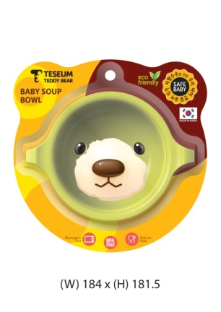 | 스프볼 | TB16A011G | 8809505510203 | Orange | ₩9,000 | ₩4,500 | 옥수수 100% |  |  |  |  |  | Made In Korea
 |  |  | TB16A011O | 8809505510210 | Green
Microwave Safe
Safe for food
12 | 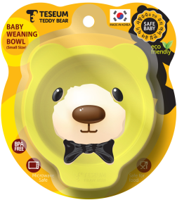 | 일반형식기(대) | TB16A012G | 8809505510227 | Orange | ₩9,000 | ₩4,500 | 옥수수 100% |  |  |  |  |  | Made In Korea
 |  |  | TB16A012O | 8809505510234 | Green
Microwave Safe
Safe for food
13 |  | 일반형식기(소) | TB16A013G | 8809505510302 | Orange | ₩8,000 | ₩4,000 | 옥수수 100% |  |  |  |  |  | Made In Korea
 |  |  | TB16A013O | 8809505510319 | Green
Microwave Safe
Safe for food
14 |  | 빨대컵세트 | TB16A014G | 8809505510241 | Orange | ₩12,000 | ₩6,000 | 옥수수 100% |  |  |  |  |  | Made In Korea
 |  |  | TB16A014O | 8809505510258 | Green
Microwave Safe
Safe for food
15 |  | 에어홀 | TB16A015G | 8809505510265 | Orange | ₩6,000 | ₩3,000 | 옥수수 100% |  |  |  |  |  | Made In Korea
 |  |  | TB16A015O | 8809505510272 | Green
Microwave Safe
Safe for food
16 |  | 테디 이지컵 | TB16A021G | 8809505510289 | Orange | ₩8,000 | ₩4,000 | 옥수수 100% |  |  |  |  |  | Made In Korea
 |  |  | TB16A021O | 8809505510296 | Green
Microwave Safe
Safe for food
17 |  | 3종 세트 A 식판 이지컵 엔젤 스푼포크 세트 | TB16A016G |  | Orange | ₩33,000 | ₩16,500 | 옥수수 100% |  |  |  |  |  | Made In Korea
 |  |  | TB16A016O |  | Green
Microwave Safe
Safe for food
18 |  | 3종 세트 B 식판 이지컵 키즈 스푼포크 세트 | TB16A017G |  | Orange | ₩33,000 | ₩16,500 | 옥수수 100% |  |  |  |  |  | Made In Korea
 |  |  | TB16A017O |  | Green
Microwave Safe
Safe for food
19 |  | 3종 세트 C 안전식판 이지컵 엔젤 스푼포크 세트 | TB16A018G |  | Orange | ₩30,000 | ₩15,000 | 옥수수 100% |  |  |  |  |  | Made In Korea
 |  |  | TB16A018O |  | Green
Microwave Safe
Safe for food
20 |  | 3종 세트 D 안전식판 이지컵 키즈 스푼포크 세트 | TB16A019G |  | Orange | ₩30,000 | ₩15,000 | 옥수수 100% |  |  |  |  |  | Made In Korea
 |  |  | TB16A019O |  | Green
Microwave Safe
Safe for food
21 |  | 5종 세트 A 식판 엔젤 스푼포크 세트 이지컵 식기(소) 이유식 스푼 | TB16A020G |  | Orange | ₩45,500 | ₩22,750 | 옥수수 100% |  |  |  |  |  | Made In Korea
 |  |  | TB16A020O |  | Green

